Worksheet
 |  |  |  |  | 8 (812) 565 05 34 |  |  | sales@miniworks.ru
 |  |  |  |  | Владивосток |  |  | отдел продаж
 |  |  | Адрес |  |  |  |  | Режим работы
 |  |  | Санкт-Петербург, улица Маршала Новикова, 28Е |  |  |  |  | Пн – Пт: с 8:00 до 18:00
ЗП60ЧО
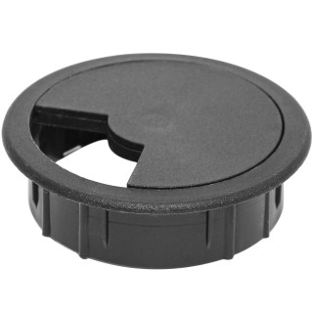 |  | 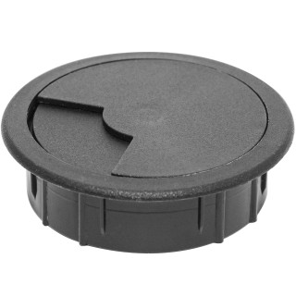 |  | 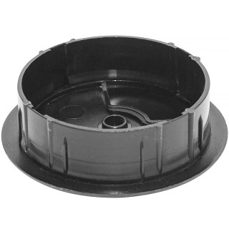 |  | 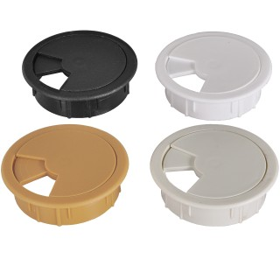
Артикул |  | Цвет |  | от 10000 | от 5000 | от 1000 | от 500 | от 100 | розница | Наличие на 15.08.2026
ЗП60ЧО |  | черный (RAL 9005) |  | 13.30р. | 14.30р. | 15.40р. | 18.60р. | 21.00р. | 30.00р. | 5441
ЗП60БО |  | белый (RAL 9003) |  | 15.96р. | 17.16р. | 18.48р. | 22.32р. | 25.20р. | 36.00р. | 4941
ЗП60СО |  | серый (RAL 7040) |  | 15.96р. | 17.16р. | 18.48р. | 22.32р. | 25.20р. | 36.00р. | 12800
ЗП60БЖО |  | бежевый |  | 15.96р. | 17.16р. | 18.48р. | 22.32р. | 25.20р. | 36.00р. | 2079
 | Все цены указаны в рублях и включают в себя НДС. Все цены указаны при условии 100% предоплаты и действительны в течение 5 дней. Все цены указаны при условии самовывоза продукции со склада в г. Владивосток (для иногородних клиентов доставка до склада ТК в г. Владивосток бесплатна). Все цены указаны за стандартный цвет для каждого вида изделия (изменение цвета на любой из предлагаемой палитры +20% к стоимости, изменение цвета на любой по системе RAL +50% к стоимости). О возможных сроках поставки заказного товара, необходимо уточнять заранее

